Datenelemente KDS
Datenelemente der KDS-Module

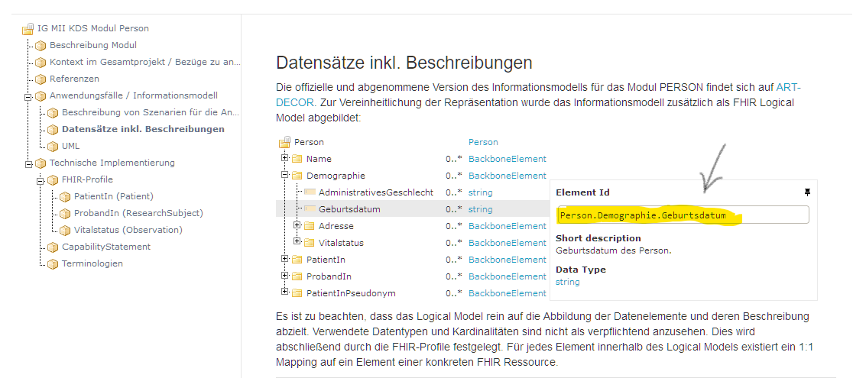
Person | Bitte jeweils im Merkmalsbaum das Merkmal auswählen und die Element ID (unten in Gelb) in die Datensatztabelle kopieren.
Fall
Diagnose
Prozedur
Medikation
Laborbefund

Intensivmedizin
Biobank - Bioprobendaten

